초등
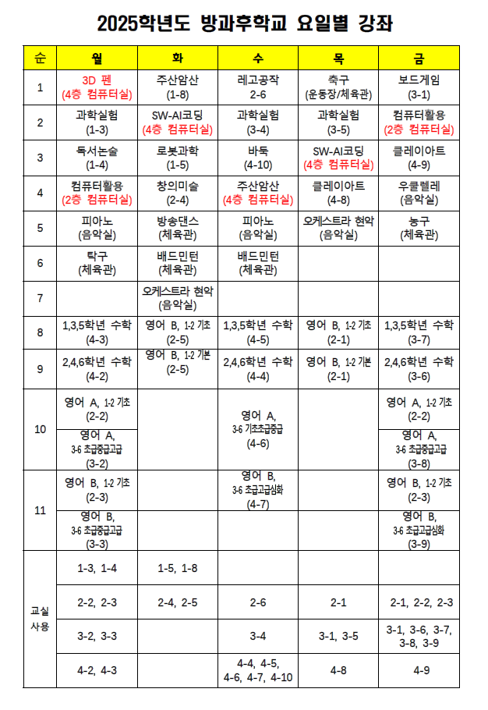
순번 | 질문 예시 | 답변
예 | X학년 언제 끝나? | 학년 군 시정표 |  | https://pajuwaseok-e.goepj.kr/pajuwaseok-e/na/ntt/selectNttInfo.do?mi=8417&nttSn=1259883
1 | ㅇㅇ방과후 어디서 해? | 방과후 계획 |  | 사진파일 첨부
2 | oo 방과후 언제 끝나? | 방과후 계획
3 | 교과서 어디서 살 수 있어요? | https://www.ktbookmall.com/user/shop/05_bangmoon/store.do |  | https://www.ktbookmall.com/user/shop/05_bangmoon/store.do
4 | O학년 교과서 출판사 어디인가요? | https://pajuwaseok-e.goepj.kr/pajuwaseok-e/na/ntt/selectNttInfo.do?mi=8416&bbsId=5770&nttSn=1256416 |  | https://pajuwaseok-e.goepj.kr/pajuwaseok-e/na/ntt/selectNttInfo.do?mi=8416&nttSn=1256416
5 | O학년 하교 시간 몇시인가요? | https://docs.google.com/spreadsheets/d/1hkFCq-C0uFaV3NFv_Ll7RT6xSYvJ84g3mbf4zOKCGSY/edit?pli=1&gid=583645575#gid=583645575 |  | https://pajuwaseok-e.goepj.kr/pajuwaseok-e/na/ntt/selectNttInfo.do?mi=8417&nttSn=1259883
6 | 체험학습보고서 양식 어디에 있나요? | https://pajuwaseok-e.goepj.kr/pajuwaseok-e/na/ntt/selectNttInfo.do?mi=8417&nttSn=1260214
7 | 질병 결석 시 제출해야 하는 서류가 있나요? | https://pajuwaseok-e.goepj.kr/pajuwaseok-e/na/ntt/selectNttInfo.do?mi=8417&nttSn=1260220 |  | https://pajuwaseok-e.goepj.kr/pajuwaseok-e/na/ntt/selectNttInfo.do?mi=8417&nttSn=1260220
8 | O학년은 일주일에 OO 과목이 몇 시간 있나요? | 학급의 주간학습 안내를 참고해주세요
9 | 여름/겨울 방학식은 언제인가요? | 사진 파일 첨부 | 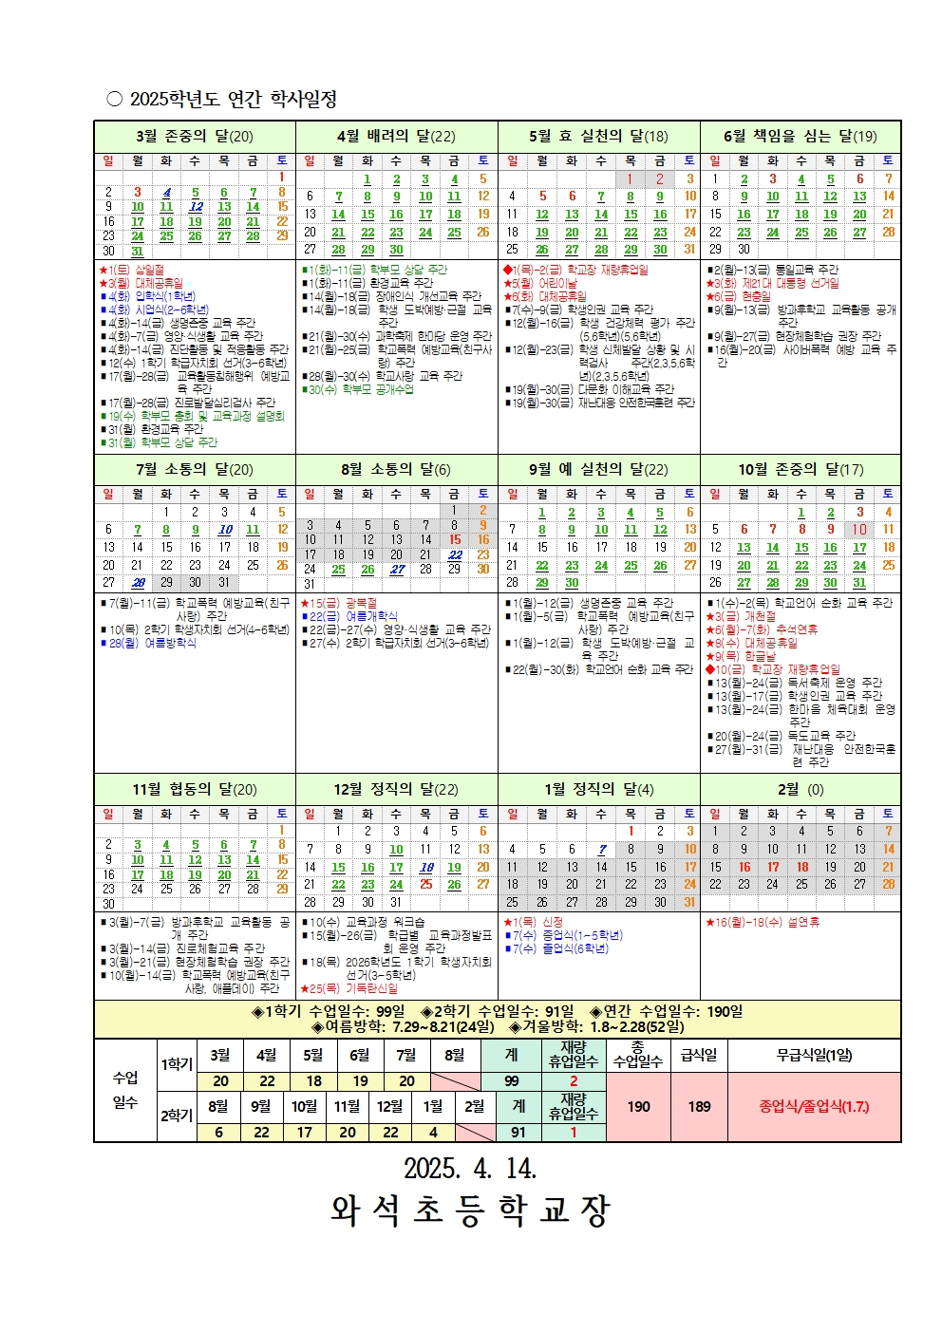 | https://pajuwaseok-e.goepj.kr/pajuwaseok-e/na/ntt/selectNttInfo.do?mi=8417&nttSn=1272256
10 | 재량휴업일이 언제인가요? |  |  | https://pajuwaseok-e.goepj.kr/pajuwaseok-e/na/ntt/selectNttInfo.do?mi=8417&nttSn=1272256
11 | O월O일에 등교하나요? |  |  | https://pajuwaseok-e.goepj.kr/pajuwaseok-e/na/ntt/selectNttInfo.do?mi=8417&nttSn=1272256
12 | 방과후 대기 장소가 있나요? | 쉼터, 도서실 |  | 쉼터, 도서실
13 | 분실물 보관함은 어디있나요? | 본관 1층 택배보관실 앞 |  | 본관 1층 택배보관실 앞
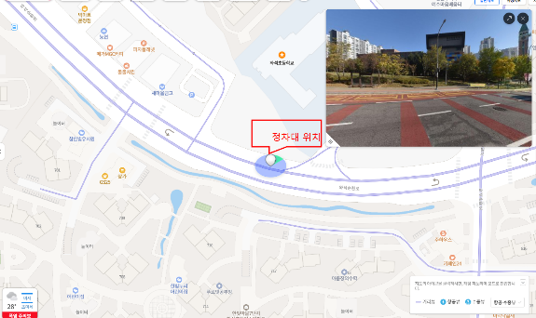
14 | 전입, 전출 절차는어떻게 되나요? | 주소지 이전 후 전입신고증이나 등본 지참하여 전입교에 전입 신청 |  | 주소지 이전 후 전입신고증이나 등본 지참하여 전입교에 전입 신청
15 | 방과후학교 (추가)신청은 어떻게 하나요? | 늘봄전담실로 신청하고 빈 자리있으면 신청가능
16 | 등교버스 (추가)신청 절차가 어떻게 되나요? | 교무실로 신청하고 빈 자리가 있으면 탑승 가능
17 | 늘봄 (추가)신청이 가능한가요? | 늘봄전담실로 신청하고 빈 자리가 있으면 신청 가능
20 | 개학은 언제하나요? | 학사일정 사진 첨부 |  | https://pajuwaseok-e.goepj.kr/pajuwaseok-e/na/ntt/selectNttInfo.do?mi=8417&nttSn=1272256
21 | 담임 선생님과 직접 연락하고 싶은데 어떻게 하나요? | 담임선생님께 학급SNS로 연락드려서 상담일정을 잡아주세요
22 | 생활기록부, 재학증명서는 어디서 발급 받을 수 있나요? | 행정실에서 발급가능합니다
23 | 경조사로 인한 결석은 몇일까지 출석 인정되나요? | https://pajuwaseok-e.goepj.kr/pajuwaseok-e/na/ntt/selectNttInfo.do?mi=8417&nttSn=1260220
24 | 등하교시 학생 픽드롭 가능한 장소가 있나요? | 정차대 이용를 이용바랍니다. 정차대 사진 첨부합니다
25 | 담임선생님과 상담은 어떻게 할 수 있나요? | 학급 SNS를 활용하여 담임선생님과 일정 조율하면 됩니다
26 | O학년 단축수업 있나요? | https://docs.google.com/spreadsheets/d/1hkFCq-C0uFaV3NFv_Ll7RT6xSYvJ84g3mbf4zOKCGSY/edit?pli=1&gid=583645575#gid=583645575
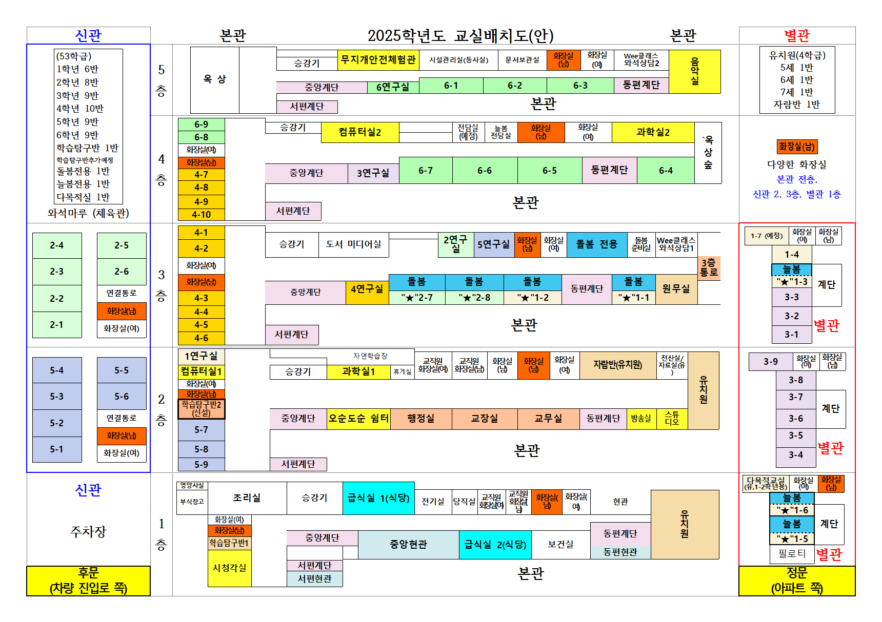
27 | 오늘의 급식은? | x월 급식 식단표 |  | 수집완료
28 | 3-5반 어디있어? | 교실 배치도 사진 첨부
29 | 전입/전출 시 필요한 서류가 있나요? | 주소지 이전 후 전입신고증이나 등본 지참하여 전입교에 전입 신청
30 | 학교 학사일정은 어떻게 되나요? | 학사일정 사진 첨부 |  | https://pajuwaseok-e.goepj.kr/pajuwaseok-e/na/ntt/selectNttInfo.do?mi=8417&nttSn=1272256
31 | 결석신고서, 체험학습 신고서는 어디서 볼 수 있나요? | https://pajuwaseok-e.goepj.kr/pajuwaseok-e/na/ntt/selectNttInfo.do?mi=8417&nttSn=1260220 |  | https://pajuwaseok-e.goepj.kr/pajuwaseok-e/na/ntt/selectNttInfo.do?mi=8417&nttSn=1260220
32 | 돌봄교실으로 연락하려면 어떻게 해야하나요? | 소망반 070-7525-7327/ 희망반 070-7525-7328/ 사랑반 070-7525-7827/ 기쁨반 070-7525-7831/ 행복반 070-7525-7976 (통화가능시간 14:00-17:00)
33 | 담임선생님과 상담이 하고 싶어요 | 담임선생님께 학급SNS로 연락드려서 상담일정을 잡아주세요
34 | 학교폭력 관련하여 상담이 하고 싶어요 | 학급 SNS를 활용하여 담임선생님과 먼저 상담해주시기 바랍니다.
35 | 학교 내선번호를 알고 싶어요 | 1번 교무실 2번 행정실 3번 보건실 4번 도서실 5번 급식실 6번 유치원 7번 당직실 학급번호 0101와 같이 학년, 학급/ 늘봄 070-7525-7842
36 | 늘봄교실/돌봄교실/방과후학교 차이가 뭔가요? | 늘봄교실 = 선택형 돌봄(구 돌봄교실), 맞춤형 늘봄, 선택형 교육(구 방과후 특기적성)을 포괄하는 개념 들봄교실 = 선택형 돌봄 방과후학교 = 선택형 교육
37 | 와석초등학교로 전학을 오려고 하는데 어떻게 하면 되나요? | 전입 절차 안내도 첨부. (이사 후, 행정복지센터에 방문하여 전입신고증 발급받아 학교 방문.)
38 | 주말에도 학교가 개방이 되나요? | 학교 시설 사용시간 사진 첨부
39 | 학교 시설을 사용하고 싶습니다. (체육관, 운동장 임대) | 학교시설 이용 절차 확인 후 행정실로 연락바랍니다 | https://pajuwaseok-e.goepj.kr/pajuwaseok-e/na/ntt/selectNttInfo.do?mi=8466&nttSn=1271396
40 | 갑자기 학생이 결석을 해야할 것 같은데 어떻게 해야하나요? | 담임선생님께 하이톡이나 알리미로 알려주세요!
41 | 학교 안전공제회 신청은 어떻게 하나요? | 학교 안전공제회 학부모 매뉴얼 제공
42 | 전학 가려면 어떻게 해요? | 주소지 이전 후 전입신고증이나 등본 지참하여 전입교에 전입 신청
43 | 학생자치회 선거 일정 어떻게 되나요? | 자치회 담당 선생님께 문의바랍니다
44 | 학생자치회 선거 운동 조건이 어떻게 되나요?
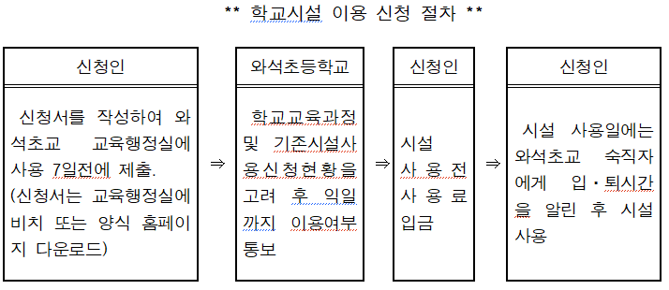
45 | 학생자치회 선거 선거관리위원회 일정이 어떻게 되나요?
46 | 졸업식은 언제인가요? | 학사일정 사진 첨부
47 | 2022 개정교육과정으로 3,4학년 과학 보완단원은 어떻게 지도하나요? | 담임선생님 과학시간에 과학수업 보완자료(교재)로 운영하여 누락되지 않도록 충실히 지도함.
48 | 재학증명서가 필요한데요? | 행정실에 방문하여 발급받을 수 있습니다. (신분증, 등본 혹은 가족관계 증명서)
49 | 학생 선수로 등록하고 있어요. | 선수등록증, 연간훈련계획서를 학교에 제출한 후 등록 후 활동함
50 | 학생 선수가 대회 참여를 위해 학교에 며칠까지 결석할 수 있나요? | 20일
51 | 대회 참여를 위한 학교장 확인서는 어떻게 발급받나요? | 담임선생님께 문의하면 나이스에서 출력 가능
52 | 학교장허가교외체험학습은 연간 몇 일 사용할 수 있나요? | 20일
53 | 감염병에 걸렸을 때 출석인정 되나요? | 법정전염병에 한하며 의사의 소견서에 병명, 격리기간이 명시되어 있어야 함.
54 | 전출갈 때 교과서는 어떻게 하나요? | 국정 교과서는 가져가고 검정 교과서는 학교에 반납 후 전입가는 학교에서 검정 교과서 수령
55 | 도서대출증을 분실했어요. | 연 1회에 한해 재발급이 가능. 도서관에 요청
56 | 행정실방문 제증명 발행시 지참서류 | 부모님 방문시 방문자 신분증, 등본 or 가족관계증명서

첨부 사진 파일
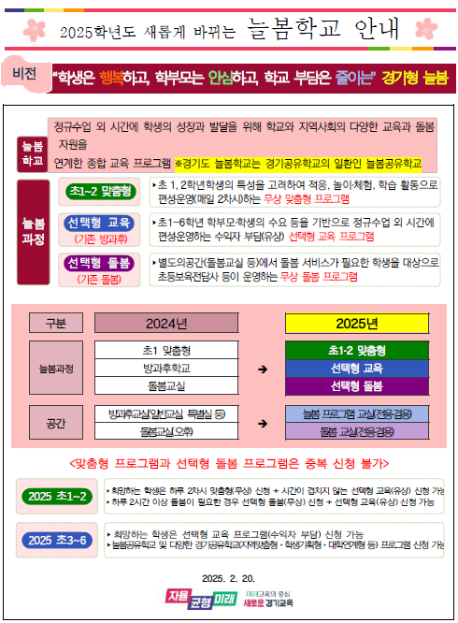

 |  |  |  | 학교 시설 사용 안내

 |  |  |  |  | 방과후 요일별 강좌

학사일정 | 교실 배치도


 |  |  | 늘봄학교 홍보문
 |  |  |  | 학교 시설 이용 절차

경조사로 인한 출석인정 일수

 |  | 정차대 위치

